サイトマップ構造図
サイトマップ構造図
共通情報 | システム名 | 作成者
 | 工程名 | 作成日付 | 2023-09-19
 | ドキュメント名 | バージョン | v1.0
書誌情報 | 書誌名称 | 更新者
 | 概要 | 更新日付

ログイン画面

トップ画面

ログアウト

画面遷移図
画面遷移図
共通情報 | システム名 | テトリス | 作成者
 | 工程名 | システム設計 | 作成日付 | 2023-09-19
 | ドキュメント名 | テトリス 画面設計書 | バージョン | v1.0
書誌情報 | 書誌名称 | テトリス 画面一覧 | 更新者
 | 概要 | 本画面遷移図は、テトリスに含まれる画面遷移を示す。 | 更新日付

ログイン
G1-1へ
(G1-1)

トップ画面
G1-3へ

(G1-3)
ログアウト
(G1-4)
G1-4へ

新規登録
(G1-2)
G1-3へ

(G1-1)ログイン画面
①
画面レイアウト定義
共通情報 |  | システム名 | テトリス |  |  |  |  |  |  |  |  |  |  |  |  | 作成者 | 小谷
 |  | 工程名 | システム設計 |  |  |  |  |  |  |  |  |  |  |  |  | 作成日付 | 2023-09-19
 |  | ドキュメント名 | テトリス 画面設計書 |  |  |  |  |  |  |  |  |  |  |  |  | バージョン | v1.0
書誌情報 |  | 書誌名 | テトリス 画面レイアウト |  |  |  |  |  |  |  |  |  |  |  |  | 更新者
 |  | 画面ID | G1-1 |  | 画面の名称 |  | ログイン画面・新規登録画面 |  |  |  |  |  |  |  |  | 更新日付
 |  | 概要 | ユーザーがログインする画面
レイアウト図 |  |  |  |  |  |  |  |  |  |  |  | 操作手順
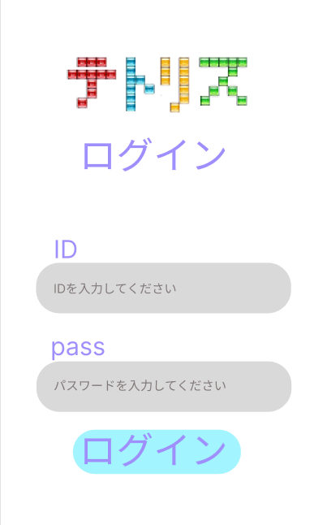

 |  |  |  |  |  |  |  |  |  |  |  |  | 1 IDをテキストボックスへ入力する

 |  |  |  |  |  |  |  |  |  |  |  |  | 2 パスワードをテキストボックスへ入力する
①
 |  |  |  |  |  |  |  |  |  |  |  |  | 3 ログインボタンを押す

②
 |  |  |  |  |  |  |  |  |  |  |  |  |  | 3-1 正しいメールアドレスとパスワードが入力された場合
 |  |  |  |  |  |  |  |  |  |  |  |  |  | ログイン処理が実行され、ゲーム画面へ遷移する

③

使用する部品
識別ID | ラベル |  | 入力／表示 | 部品の種類 |  | 表示桁数 | 入力桁数 | データ型 | 文字種 | 初期表示 | 設定元 |  | 設定先 |  | 説明
① | ID入力 |  | ー | テキストボックス |  | ー | 20 | ー | ー | ー | ー | ー | ー | ー
② | パスワード入力 |  | ー | テキストボックス |  | ー | 10 | ー | ー | ー | ー | ー | ー | ー
③ | ログイン |  | ー | ボタン |  | ー | ー | ー | ー | ー | ー | ー | ー | ー

(G1-2)新規ユーザー登録画面
画面レイアウト定義
画面レイアウト定義
共通情報 |  | システム名 | テトリス |  |  |  |  |  |  |  |  |  |  |  |  | 作成者 | 小谷
 |  | 工程名 | システム設計 |  |  |  |  |  |  |  |  |  |  |  |  | 作成日付 | 2023-09-19
 |  | ドキュメント名 | テトリス 画面設計書 |  |  |  |  |  |  |  |  |  |  |  |  | バージョン | v1.0
書誌情報 |  | 書誌名 | テトリス 画面レイアウト |  |  |  |  |  |  |  |  |  |  |  |  | 更新者
 |  | 画面ID | G1-2 |  | 画面の名称 |  | ログイン画面・新規登録画面 |  |  |  |  |  |  |  |  | 更新日付
 |  | 概要 | ユーザーが新規登録する画面
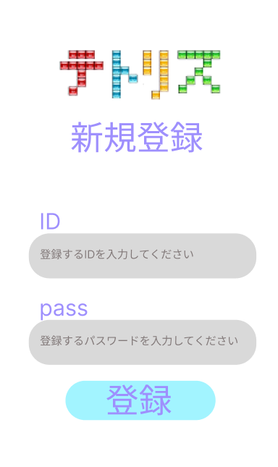

 |  |  |  |  |  |  |  |  |  |  |  |  | １ 登録するIDを入力する

①
 |  |  |  |  |  |  |  |  |  |  |  |  | ２ 登録するパスワードを入力する

 |  |  |  |  |  |  |  |  |  |  |  |  | ３ 登録ボタンを押すと、ゲーム画面へ遷移する
②

③

使用する部品
識別ID | ラベル |  | 入力／表示 | 部品の種類 |  | 表示桁数 | 入力桁数 | データ型 | 文字種 | 初期表示 | 設定元 |  | 設定先 |  | 説明
① | ID |  | ー | テキストボックス |  | ー | ー | ー | ー | ー | ー | ー | ー | ー
② | pass |  | ー | テキストボックス |  | ー | ー | ー | ー | ー | ー | ー | ー | ー
③ | 登録 |  | ー | ボタン |  | ー | ー | ー | ー | ー | ー | ー | ー | ー

(G1-3)トップ画面
画面レイアウト定義
共通情報 |  | システム名 | テトリス |  |  |  |  |  |  |  |  |  |  |  |  | 作成者 | 小谷
 |  | 工程名 | システム設計 |  |  |  |  |  |  |  |  |  |  |  |  | 作成日付 | 2023-09-19
 |  | ドキュメント名 | テトリス 画面設計書 |  |  |  |  |  |  |  |  |  |  |  |  | バージョン | v1.0
書誌情報 |  | 書誌名 | テトリス 画面レイアウト |  |  |  |  |  |  |  |  |  |  |  |  | 更新者
 |  | 画面ID | G1-3 |  | 画面の名称 |  | トップ画面 |  |  |  |  |  |  |  |  | 更新日付
 |  | 概要 | トップ画面
①
レイアウト図 |  |  |  |  |  |  |  |  |  |  |  | 操作手順
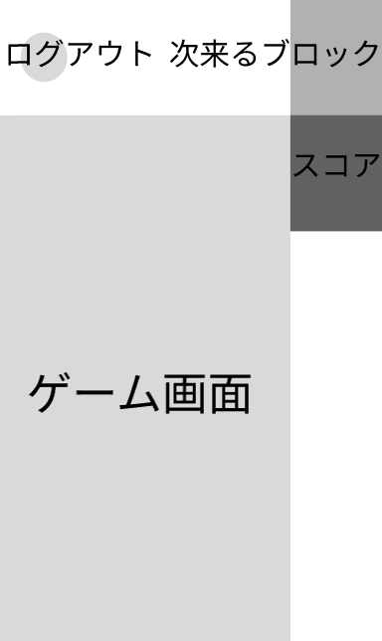

②
 |  |  |  |  |  |  |  |  |  |  |  |  |  | １ 次に来るテトリスのブロックを表示
④
 |  |  |  |  |  |  |  |  |  |  |  |  |  | ２ 現在のスコアを表示

 |  |  |  |  |  |  |  |  |  |  |  |  |  | ３ ゲーム画面

 |  |  |  |  |  |  |  |  |  |  |  |  |  | ４ ボタンを押すとログアウト画面へ遷移する
③

使用する部品
識別ID | ラベル |  | 入力／表示 | 部品の種類 |  | 表示桁数 | 入力桁数 | データ型 | 文字種 | 初期表示 | 設定元 |  | 設定先 |  | 説明
① | 次のブロックを表示 |  | ー | ー |  | ー | ー | ー | ー | ー | ー | ー | ー | ー
② | スコア |  | ー | ー |  | ー | ー | ー | ー | ー | ー | ー | ー | ー
③ | ゲーム画面 |  | ー | ー |  | ー | ー | ー | ー | ー | ー | ー | ー | ー
④ | ログアウトボタン |  | ー | ー |  | ー | ー | ー | ー | ー | ー | ー | ー | ー

(G1-4)ログアウト画面
画面レイアウト定義
共通情報 |  | システム名 | テトリス |  |  |  |  |  |  |  |  |  |  |  |  | 作成者 | 小谷
 |  | 工程名 | システム設計 |  |  |  |  |  |  |  |  |  |  |  |  | 作成日付 | 2023-09-19
 |  | ドキュメント名 | テトリス 画面設計書 |  |  |  |  |  |  |  |  |  |  |  |  | バージョン | v1.0
書誌情報 |  | 書誌名 | テトリス 画面レイアウト |  |  |  |  |  |  |  |  |  |  |  |  | 更新者
 |  | 画面ID | G4-4 |  | 画面の名称 |  | ログアウト画面 |  |  |  |  |  |  |  |  | 更新日付
 |  | 概要 | ログアウト時に表示する画面
レイアウト図 |  |  |  |  |  |  |  |  |  |  |  | 操作手順
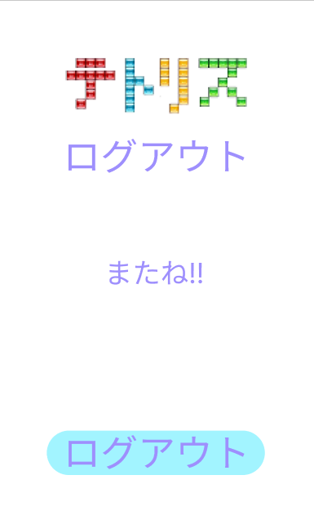

 |  |  |  |  |  |  |  |  |  |  |  |  | １ ログアウトボタンを押すとログアウトする

①

使用する部品
識別ID | ラベル |  | 入力／表示 | 部品の種類 |  | 表示桁数 | 入力桁数 | データ型 | 文字種 | 初期表示 | 設定元 |  | 設定先 |  | 説明
① | ログアウト |  | ー | ボタン |  | ー | ー | ー | ー | ー | ー | ー | ー | ー

